AVALIACAO MEIO TERMO
Plano de Ação Nacional para Conservação de Espécies Ameaçadas de Extinção - PAN

Plano de Ação para a Conservação dos Mamíferos de Áreas Abertas

OBJETIVO GERAL |  | Assegurar a viabilidade populacional por meio da manutenção dos habitats e ampliação do conhecimento biológico das espécies alvo do PAN

DATA DA MATRIZ DE METAS |  | 15/05/2023 a 17/05/2023

DATA DA AVALIAÇÃO DE MEIO TERMO

DADOS DA MATRIZ DE METAS |  |  |  |  |  |  |  |  |  |  | DADOS DA AVALIAÇÃO DE MEIO TERMO
ID | OBJETIVO ESPECÍFICO | INDICADOR | LINHA DE BASE | META DE MEIO TERMO | META FINAL | EXPECTATIVA (Aumentar, Manter, Reduzir) | MEIO DE VERIFICAÇÃO | FREQUÊNCIA DE MENSURAÇÃO | RESPONSÁVEL | OBSERVAÇÕES | RESULTADO DA MONITORIA DO INDICADOR | TENDÊNCIA DO INDICADOR | ACURÁCIA DA ANÁLISE DE TENDÊNCIA | DESCRIÇÃO DO RESULTADO DO INDICADOR | DATA DA MENSURAÇÃO | RESPONSÁVEL | OBSERVAÇÕES | TENDÊNCIA DO OBJETIVO ESPECÍFICO | ACURÁCIA DA ANÁLISE DE TENDÊNCIA (Baixa, Média, Alta) | DESCRIÇÃO DO RESULTADO DO OBJETIVO ESPECÍFICO
1 | Promoção da manutenção e conectividade dos habitats das espécies alvo em zonas de produção agrícola, pecuária e de silvicultura |  |  |  |  |  |  |  |  |  |  |  | Baixa |  |  |  |  |  | Baixa
 |  |  |  |  |  |  |  |  |  |  |  | 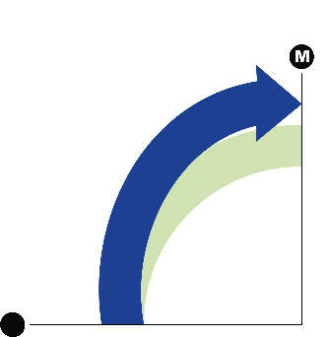 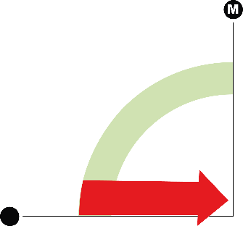 | Média |  |  |  |  | 
 |  |  |  |  |  |  |  |  |  |  |  |  | Alta
 |  |  |  |  |  |  |  |  |  |  |  |  |  |  |  | 0
2 | Controle da expansão urbana e de empreendimentos e do impacto do turismo sobre as áreas estratégicas para a conservação das espécies alvo |  |  |  |  |  |  |  |  |  |  | 

3 | Difusão do conhecimento e sensibilização sobre as espécies alvo e suas áreas de ocorrência

4 | Ampliação do conhecimento sobre biologia, distribuição e habitat das espécies e dos impactos a que estão sujeitos

AVALIACAO FINAL
Plano de Ação Nacional para Conservação de Espécies Ameaçadas de Extinção - PAN

Plano de Ação para a Conservação dos Mamíferos de Áreas Abertas

OBJETIVO GERAL |  | Assegurar a viabilidade populacional por meio da manutenção dos habitats e ampliação do conhecimento biológico das espécies alvo do PAN

DATA DA MATRIZ DE METAS |  | 15/05/2023 a 17/05/2023

DATA DA AVALIAÇÃO DE MEIO TERMO |  | 0

DATA DA AVALIAÇÃO FINAL |  | 2020-03-03

DADOS DA MATRIZ DE METAS |  |  |  |  |  |  |  |  |  |  | DADOS DA AVALIAÇÃO FINAL
ID | OBJETIVO ESPECÍFICO | INDICADOR | LINHA DE BASE | META DE MEIO TERMO | META FINAL | EXPECTATIVA (Aumentar, Manter, Reduzir) | MEIO DE VERIFICAÇÃO | FREQUÊNCIA DE MENSURAÇÃO | RESPONSÁVEL | OBSERVAÇÕES | RESULTADO DA MONITORIA DO INDICADOR | TENDÊNCIA DO INDICADOR | ACURÁCIA DA ANÁLISE DE TENDÊNCIA | DESCRIÇÃO DO RESULTADO DO INDICADOR | DATA DA MENSURAÇÃO | RESPONSÁVEL | OBSERVAÇÕES | TENDÊNCIA DO OBJETIVO ESPECÍFICO | ACURÁCIA DA ANÁLISE DE TENDÊNCIA (Baixa, Média, Alta) | DESCRIÇÃO DO RESULTADO DO OBJETIVO ESPECÍFICO
1 |  |  |  |  |  |  |  |  |  |  |  |  |  |  |  |  |  |  | Média
 |  |  |  |  |  |  |  |  |  |  | 

 |  |  |  |  |  |  |  |  |  |  | 
2 |  |  |  |  |  |  |  |  |  |  | 
 |  |  |  |  |  |  |  |  |  |  | 

3

4

5

6

7

8

9

10

